카카오선물하기_카드형
플랫폼 | 순위 | 1위 | 2위 | 3위 | 4위 | 5위 | 6위 | 7위 | 8위 | 9위 | 10위
건강식품·영양제 | 썸네일 | 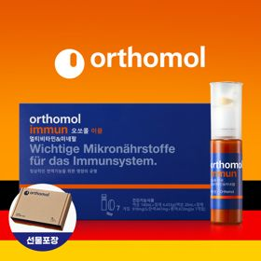 | 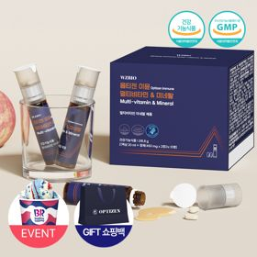 | 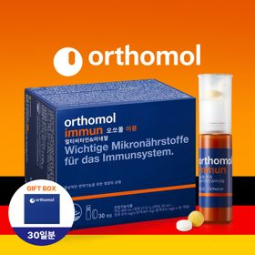 | 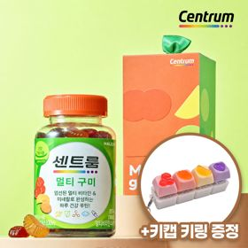 | 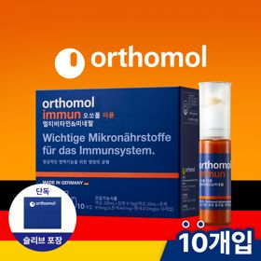 | 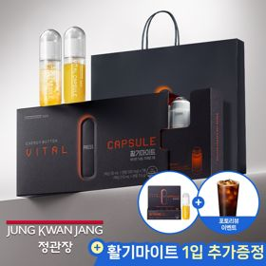 | 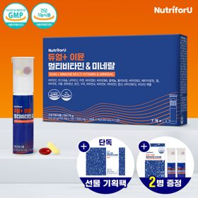 | 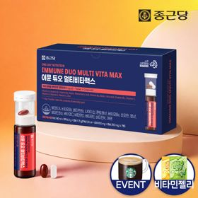 | 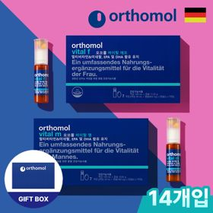 | 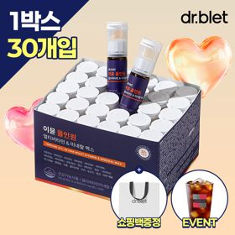
 | 카테고리 | 멀티비타민/종합비타민 | 멀티비타민/종합비타민 | 멀티비타민/종합비타민 | 멀티비타민/종합비타민 | 멀티비타민/종합비타민 | 홍삼/인삼 | 멀티비타민/종합비타민 | 멀티비타민/종합비타민 | 기타/특수목적 | 멀티비타민/종합비타민
 | 브랜드 | 오쏘몰 | 옵티젠 | 오쏘몰 | 센트룸 | 오쏘몰 | 정관장 | 뉴트리포유 | 종근당 | 오쏘몰 | 닥터블릿
 | 상품명 | 독일 명품 비타민 오쏘몰 이뮨 멀티비타민&미네랄 7입 - 단독 기프트박스 증정 (공식수입) | "한국인 맞춤 명품 비타민" 옵티젠 이뮨 멀티비타민&미네랄 10입 / 1박스 (+GIFT 쇼핑백) | 독일 명품 비타민 오쏘몰 이뮨 멀티비타민&미네랄 30입 - 시그니처 기프트 에디션 (공식수입) | [사은품 증정/센트룸] 맛있는 멀티비타민 미네랄 멀티구미 (80구미) | 독일 명품 비타민 오쏘몰 이뮨 멀티비타민&미네랄 10입 - 슬리브 기프트 에디션 (공식수입) | 신상비타민선물 [정관장] 활기마이트(액상30ml+분말500mg) 7입 + [증정] 1입 | 명품 비타민 뉴트리포유 듀얼+ 이뮨 종합 멀티비타민&미네랄 7입+2입 증정 - 선물하기 단독 에디션 | 올인원 명품비타민 이뮨 멀티비타민 미네랄 7입+비타민젤리 마시는 액상 종합 비타민 수험생 직장인 부모님 건강 선물 | 오쏘몰 바이탈 m/f 남성/여성 선택가능 14입 - 시그니처 기프트 에디션 (공식수입) | "올인원 명품비타민" 이뮨비타민 올인원 멀티비타민&미네랄 프로 30병+쇼핑백증정
 | 판매가 | 34,000원 | 26,900원 | 109,000원 | 24,000원 | 43,900원 | 35,000원 | 19,900원 | 21,900원 | 59,800원 | 52,900원
 | 링크 | 바로가기 | 바로가기 | 바로가기 | 바로가기 | 바로가기 | 바로가기 | 바로가기 | 바로가기 | 바로가기 | 바로가기

플랫폼 | 순위 | 1위 | 2위 | 3위 | 4위 | 5위 | 6위 | 7위 | 8위 | 9위 | 10위
다이어트·이너뷰티 | 썸네일 | 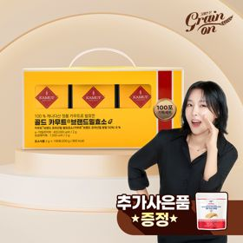 | 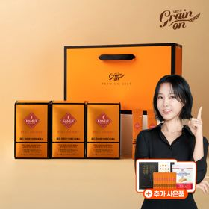 | 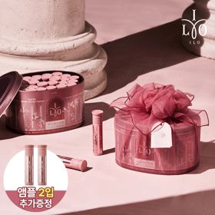 | 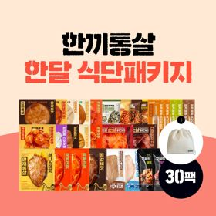 |  | 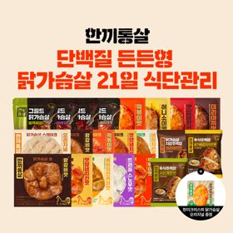 | 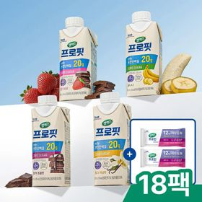 | 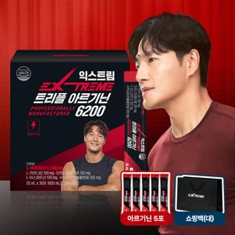 | 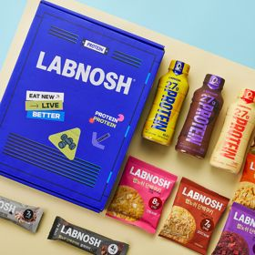 | 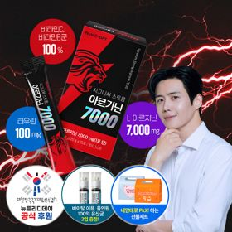
 | 카테고리 | 기타/특수목적 | 기타/특수목적 | 피부/미용 | 다이어트/체중관리 | 기타/특수목적 | 다이어트/체중관리 | 다이어트/체중관리 | 다이어트/체중관리 | 기타/특수목적 | 다이어트/체중관리
 | 브랜드 | 그레인온 | 그레인온 | 아일로 | 한끼통살 | 푸드올로지 | 한끼통살 | 셀렉스 | 익스트림 | 랩노쉬 | 뉴트리디데이
 | 상품명 | [그레인온] 골드 카무트 브랜드밀효소G 3개월분+10포증정(총100포) + 파로저당단백칩 증정 | [그레인온] 골드 카무트 브랜드밀 효소 3개월(+선물포장) +9포 추가 +파로저당 견과류바 +파로저당 단백칩 증정 | 2입 추가 증정 "선물하기 1등 콜라겐" 아일로 타입1 콜라겐 비오틴 앰플 28일분 오간자 에디션+ 앰플 2입 추가 증정 | [한끼통살] 닭가슴살 한달 식단패키지 30팩+(증정)보냉백 | [헬로키티 한정판/단독] 리유저블백&틴케이스 키링 증정, 엑스트라버진 올리브오일 캡슐 30포 | [한끼통살] 단백질 든든형 닭가슴살 21일 식단관리+(증정)현미크리스피 닭가슴살 오리지널 1개 | 셀렉스 프로핏 맛있는 완전단백질 250ml 18팩 딸기초코/모카초콜릿/밀크바닐라/바나나 택1+베리오트바 2EA | 아르기닌 증정 남친 활력선물 대한민국 NO.1 김종국 트리플아르기닌 6200 (30포) + 아르기닌 추가 증정 | BEST 프로틴모음 [랩노쉬] 프로틴 락커 12종 선물세트 (프로틴 드링크 퍼펙트, 단백쿠키, 단백 쿠키바) | "이게 바로 찐! 초고함량" 액상스틱 L-아르기닌 7000 3박스 [케이스 동봉]
 | 판매가 | 20,900원 | 44,900원 | 65,900원 | 45,800원 | 29,900원 | 32,900원 | 27,900원 | 42,900원 | 20,900원 | 30,900원
 | 링크 | 바로가기 | 바로가기 | 바로가기 | 바로가기 | 바로가기 | 바로가기 | 바로가기 | 바로가기 | 바로가기 | 바로가기

다이소몰_카드형
플랫폼 | 순위 | 1위 | 2위 | 3위 | 4위 | 5위 | 6위 | 7위 | 8위 | 9위 | 10위
다이소몰 | 썸네일 |  | 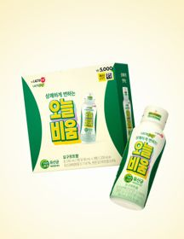 | 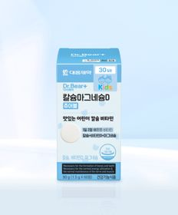 |  |  | 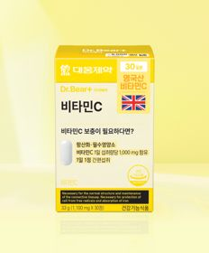 | 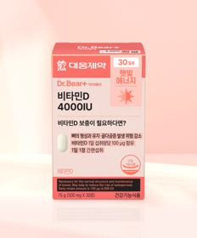 | 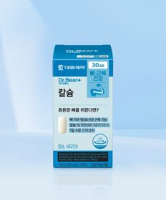 | 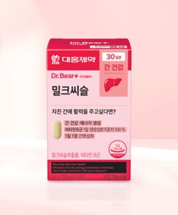
 | 카테고리 | 기타/특수목적 | 기타/특수목적 | 마그네슘 | 루테인/눈건강 | 기타/특수목적 | 비타민C/항산화 | 비타민D | 기타/특수목적 | 기타/특수목적 | 피부/미용
 | 브랜드 | 비비랩 (BB LAB) | 종근당건강 | 대웅제약 | 종근당건강 | 홀베리 | 대웅제약 | 대웅제약 | 대웅제약 | 대웅제약 | 이너뷰 바이 리튠
 | 상품명 | 비비랩 애사비 탱글 포켓 젤리 사과맛 5포 5일분 | 종근당건강 락토조이 오늘비움 3병 3일분 | 대웅제약 어린이 칼슘 마그네슘D 츄어블 60정 30일분 | 종근당건강 눈건강엔 루테인지아잔틴 | 홀베리 레몬 비타C 500 10개입 | 대웅제약 비타민C 30정 30일분 | 대웅제약 비타민D 4000IU 30정 30일분 | 대웅제약 칼슘 120정 30일분 | 대웅제약 밀크씨슬 30정 30일분 | LG생활건강 이너뷰 콜라겐 더마스틱 7포
 | 판매가 | 3,000원 | 5,000원 | 5,000원 | 5,000원 | 1,000원 | 5,000원 | 3,000원 | 5,000원 | 5,000원 | 5,000원
 | 링크 | 바로가기 | 바로가기 | 바로가기 | 바로가기 | 바로가기 | 바로가기 | 바로가기 | 바로가기 | 바로가기 | 바로가기

올리브영_카드형
플랫폼 | 순위 | 1위 | 2위 | 3위 | 4위 | 5위 | 6위 | 7위 | 8위 | 9위 | 10위
올리브영 | 썸네일 | 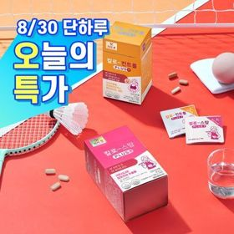 |  | 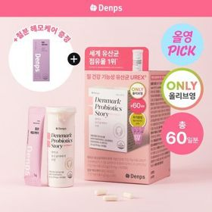 | 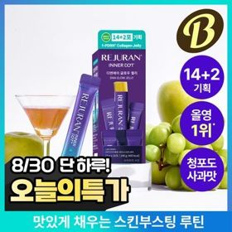 | 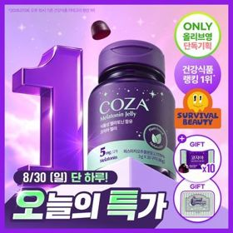 |  | 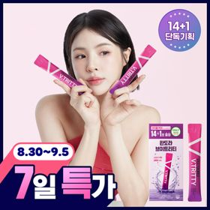 | 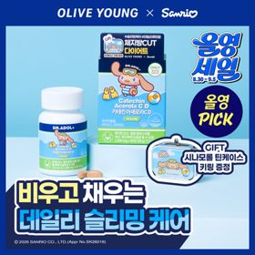 | 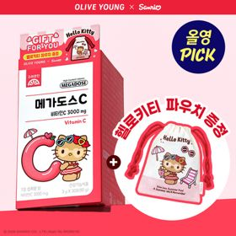 | 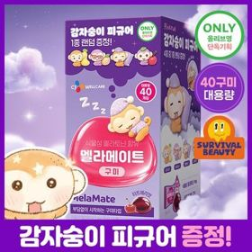
 | 카테고리 | 기타/특수목적 | 프로바이오틱스/유산균 | 프로바이오틱스/유산균 | 기타/특수목적 | 기타/특수목적 | 다이어트/체중관리 | 기타/특수목적 | 기타/특수목적 | 비타민C/항산화 | 기타/특수목적
 | 브랜드 | 칼로(Kalo) | 지노마스터 | 덴프스 | 리쥬란 | 코자아 | 푸드올로지 | 판도라 | 닥터아돌 | 고려은단 | 멜라메이트
 | 상품명 | [8/30 하루특가/올영단독] 칼로 스탑/컨트롤 PLUS 15포 2종 | 지노마스터 질유산균 30캡슐 기획 (+보라지유 5일분) (1개월분) | 덴프스 덴마크 유산균이야기 우먼 2개월분(질유산균) + 철분 헤모케어 3포 증정 | [8/30 하루특가] 리쥬란 이너닷 DNA 글로우 젤리(단품/기획) | [8/30 하루특가] 코자아 식물성 멜라토닌 함유 젤리/드링크 (단품/기획) | [파격특가] 콜레올로지 컷팅 젤리 레몬/키위/석류 10+2+2포 기획 외 | 판도라 브이트리티 7/14+1포 (7/15일분) | [9월 올영픽/품절대란] 닥터아돌 카테킨 아세로라 칼시페롤 C D 60정 (+시나모롤 틴케이스 키링) | [9월 올영픽] 고려은단 메가도스C 비타민C 3000mg 30포 (+헬로키티 파우치) | [스테디셀러특가] [감자숭이 기획] 멜라메이트 구미/로우슈가/버라이어티팩 구미 20/40/50구미
 | 판매가 | 8,500원 | 27,400원 | 31,300원 | 19,700원 | 27,800원 | 11,900원 | 24,460원 | 24,900원 | 9,600원 | 14,900원
 | 링크 | 바로가기 | 바로가기 | 바로가기 | 바로가기 | 바로가기 | 바로가기 | 바로가기 | 바로가기 | 바로가기 | 바로가기

